基础表格
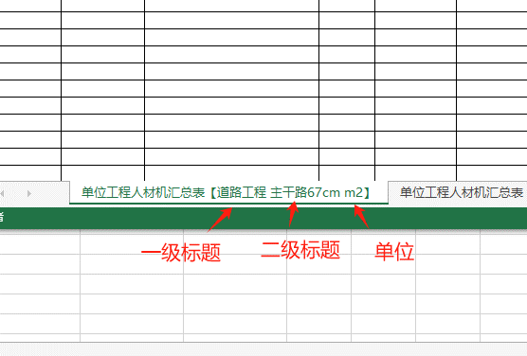
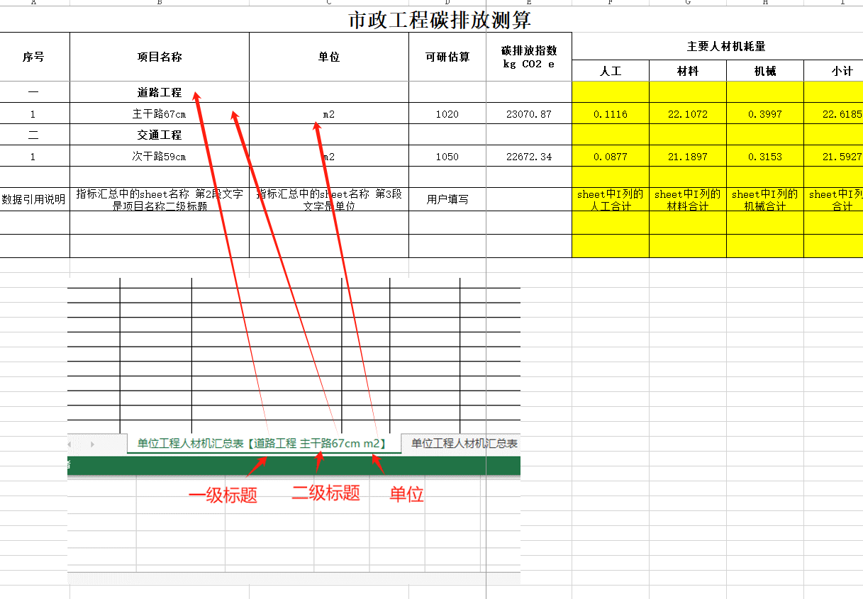
市政工程碳排放测算
序号 | 项目名称 | 单位 | 可研估算 | 碳排放指数 kg CO2 e | 主要人材机耗量
 |  |  |  |  | 人工 | 材料 | 机械 | 小计
一 | 道路工程
1 | 主干路67cm | m2 | 1020 | 23070.87 | 0.1116 | 22.1072 | 0.3997 | 22.6185
二 | 交通工程
1 | 次干路59cm | m2 | 1050 | 22672.33 | 0.0877 | 21.1897 | 0.3153 | 21.5927

数据引用说明 | 指标汇总中的sheet名称 第2段文字是项目名称二级标题 | 指标汇总中的sheet名称 第3段文字是单位 | 用户填写 |  | sheet中I列的人工合计 | sheet中I列的材料合计 | sheet中I列的机械合计 | sheet中I列的合计

